REF. ACTUALIZACIÓN SALARIO
ANTIGÜEDAD (AÑO) | 2004

 | ACTUALIZACIONES DE SALARIO |  |  | SALARIO EJERCICIO 2021
CONCEPTOS | 2018 | 2019 | 2020 | CONCEPTOS | IMPORTES
Salario Base | 1499.26 | 1514.25 | 1526.37 | Salario Base | 1526.37
Complemento por experiencia | 0.00 | 0.00 | 0.00 | Complemento por experiencia | 0.00
Complemento diferencia salarial | 0.00 | 0.00 | 0.00 | Complemento diferencia salarial | 0.00
Complemento "Ad personam" | 0.00 | 0.00 | 0.00 | Complemento "Ad personam" | 0.00
Paga extra prorrateada | 249.88 | 252.38 | 254.39 | Paga extra prorrateada | 254.39
TOTAL | 1749.14 | 1766.63 | 1780.76 | TOTAL | 1780.76

ABSORCIÓN REALIZADA AÑO |  | 0.00 | 0.00

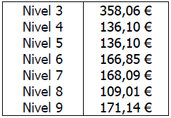
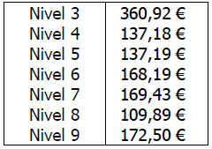
 |  | Complemento experiencia 2019 | Complemento experiencia 2020
 |  | 0 | 0
INCREMENTO SALARIO 2019
Salario Base | 209.90 | MULTIPLICADOR | MULTIPLICADOR
Complemento diferencia salarial | 0.00 | 10 | 10
TOTAL | 209.90
MÁXIMO A ABSORBER AÑO | 20.99

INCREMENTO SALARIO 2020
Salario Base | 169.60
Complemento diferencia salarial | 0.00
TOTAL | 169.60
MÁXIMO A ABSORBER AÑO | 33.92

PASOS:
1.- Introduce el año correspondiente a su antigüedad en la empresa.
2.- Introduce los importes de cada concepto de su hoja de salario de diciembre 2018 (celdas en blanco debajo de la celda "2018")
3.- Introduce el importe correspondiente al complemento de experiencia según nivel retributivo de su categoría profesional (celdas en blanco debajo de las celdas "Complemento experiencia 2019" y "Complemento experiencia 2020").

